상품제안서
블루텍 키고리 줄자 2M | 상품코드: F29218

 |  |  |  |  |  |  | 02-412-0044 | www.easy1.co.kr
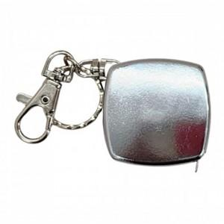

【상세/제작정보】 | 컴팩트하고 휴대성이 좋은 키고리 줄자

【인쇄/포장옵션】 | 레이저 / 포장불가능

【공급단가】 | 수량 | 200~ | 500~ | 1,000~ | 3,000~ | 5,000~
*VAT별도 | 단가 | 2,100원 | 2,070원 | 2,020원 | 1,940원 | 1,860원

【상품 URL】 | https://dev.easy1.co.kr:443/src/goods_detail.php?gdno=29218

